画面遷移図
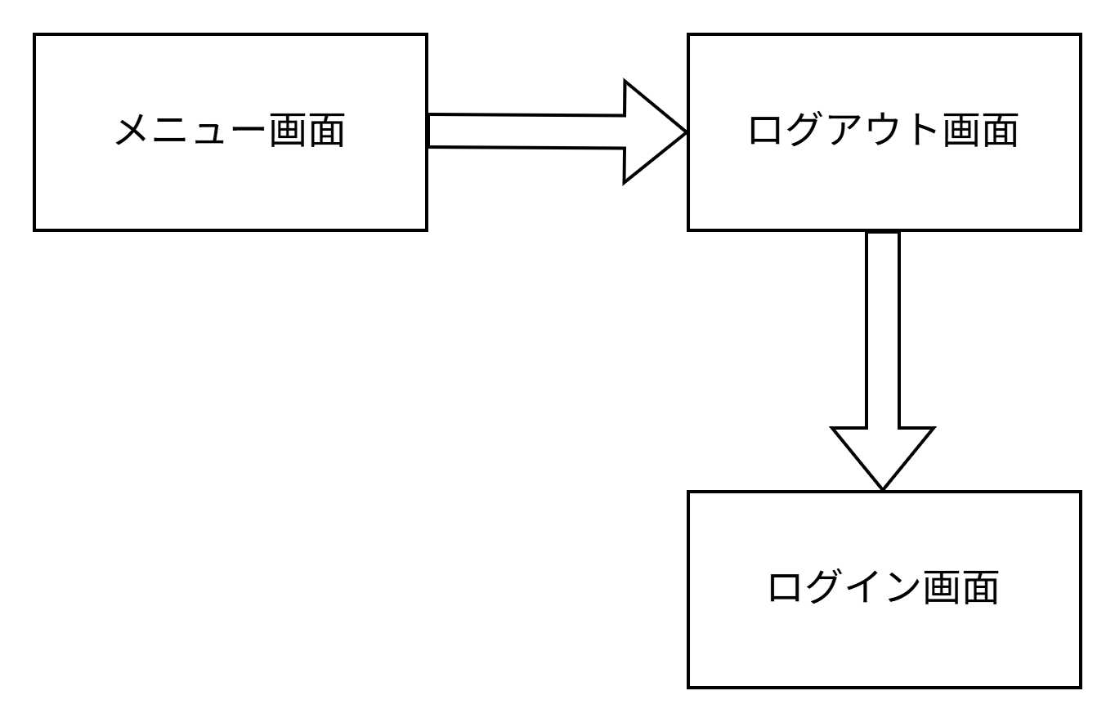
画面遷移図 | システム名 | グループ名 | 作成日 | 担当 | 承認印
 | TaskManager62 | 62期 | 2026-04-08 | 吉澤昂

詳細クラス図
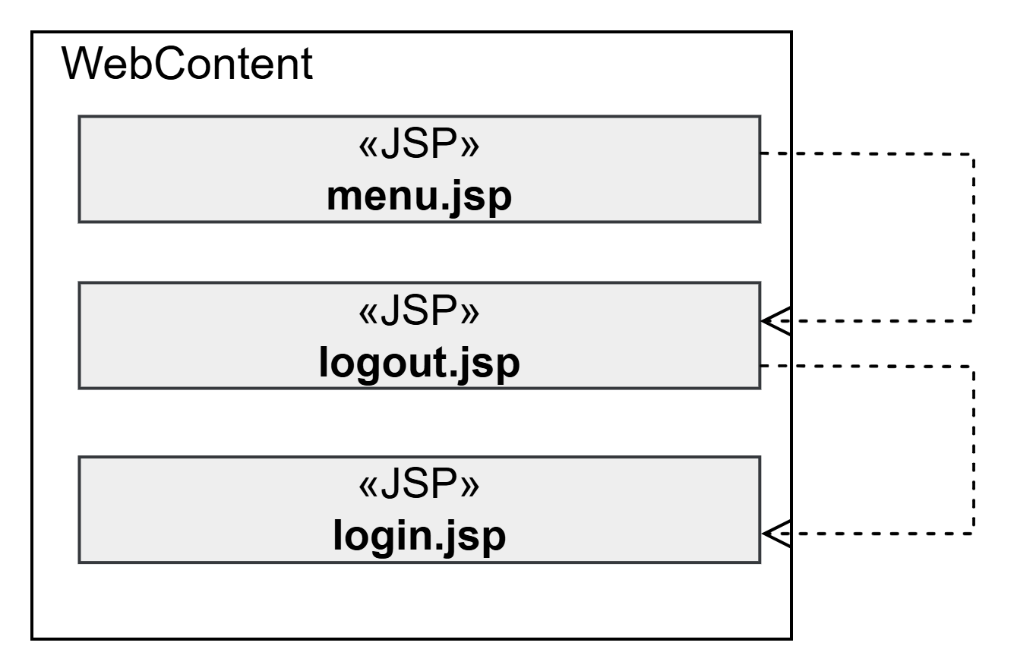
詳細クラス図 | システム名 | グループ名 | 作成日 | 担当 | 承認印
 | TaskManager62 | 62期 | 2026-04-09 | 吉澤

画面設計書
画面設計書 | システム名 |  | グループ名 |  | 作成日 | 担当 | 承認印
 | TaskManager62 |  | ６２期 |  | 2026-04-09 | 吉澤

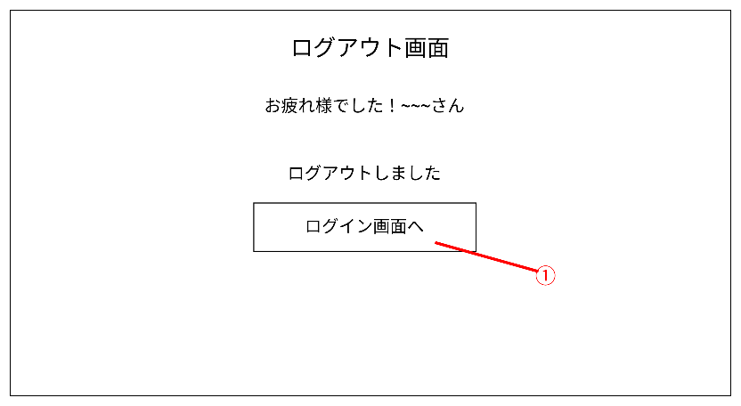
画面名称 | ログアウト画面
画面レイアウト

フォーム定義
action | login.jsp |  |  |  |  | method | POST
識別ID | ラベル | type | name | value | 備考
① | ログイン画面へ | submit |  | ログイン画面へ | ログイン画面へ戻るボタンを表示する

